BALANCE GENERAL
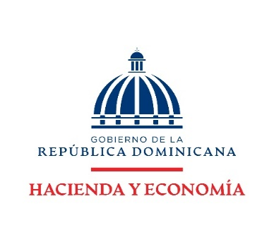

DIRECCION FINANCIERA
BALANCE GENERAL
AL 31 JULIO 2026
(VALORES EN RD$)

ACTIVOS

ACTIVOS CORRIENTES
Disponibilidades | 167,212,335.47
Cuentas y documentos por cobrar | -
Inventarios | 25,311,967.46
TOTAL ACTIVOS CORRIENTES | 192,524,302.93

ACTIVOS NO CORRIENTES
Bienes en uso neto | 563,906,310.35
Bienes Intangibles | 12,257,806.20
TOTAL ACTIVOS NO CORRIENTES | 576,164,116.55

TOTAL ACTIVOS | 768,688,419.48

PASIVOS

PASIVOS CORRIENTES:
Cuentas por pagar | 1,606,664.44
TOTAL PASIVO CORRIENTES | 1,606,664.44

PASIVOS NO CORRIENTES:
Pasivos no corrientes | -
TOTAL PASIVO NO CORRIENTES | -

TOTAL PASIVOS | 1,606,664.44

PATRIMONIO
Patrimonio Institucional | 767,081,755.04

TOTAL PASIVOS Y PATRIMONIO | 768,688,419.48

Nota: El Ministerio de Hacienda como ente contable del Gobierno Central no realiza/ejecuta Pasivo no corrientes dado que las normativas actuales no lo contemplan para este tipo de institución.
El Balance General está preparado con la ejecución presupuestaria.

